Feuil1
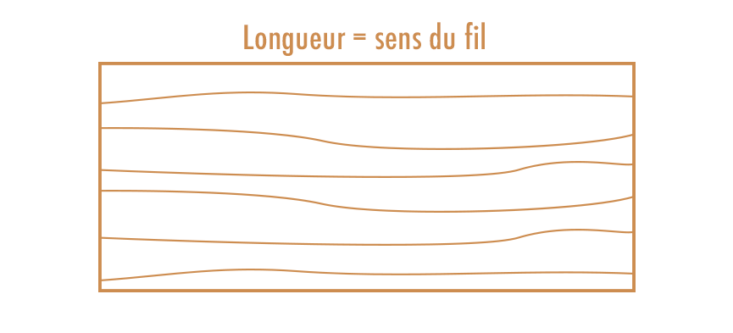
Commande | Date
Demande de prix | Nom
 | N° de TVA
Enlèvement | GSM
Livraison | Adresse

Type de panneau | Quantité | Longueur (en mm) | Couvre-chant | Largeur (en mm) | Couvre-chant | Remarque

